Template
右侧为JIRA实际提交示例截图
 | IssueType | Summary | Component/s | Description | Priority | Environment | LogPath | AIMS | Supplier | Assignee | Affect Version | Label | Label | Label | Label
 | 必填 | 必填 | 必填 | 必填 | 必填 | 必填 | 选填 | 选填 | 必填 | 必填 | 必填 | 必填 | 必填 | 必填 | 选填
填写指南 |  | Phase 5：【必现/偶发】CDX707 bug示例（根据实际缺陷发生频率选择必现或偶发）（标题简明扼要）例如：温度单位设置无效 | 参考Component sheet | 前置条件： IGN OFF/ACC/RUN/START，IVI PWR Mode ON/EP Mode/Delayed ACC，车速=10km/h，转速=0rpm，挡位=P/R/N/D，蓝牙已连接，USB已连接，蓝牙音乐播放中，后台导航进行中（根据实际场景填写充分的前提）（如果是离线导航，则需说明离线地图/离线导航已下载）（涉及第三方音乐播放器则需说明，如QQ音乐，酷狗音乐） 软件版本（必填）：LA_DCVBeta1_ENG 复现步骤： Step1：（填写具体操作步骤，逻辑清晰） Step2： Step3： Step4： 期待结果：xxxxxxx 实际结果：xxxxxxx 发生频率：1/10 发生时间：2021/09/06 13:56:20 手机型号及操作系统：华为Mate30 , android 10.1 完整VIN号（必填）： 林肯之道版本：N/A（如果是福特车型，则此字段请修改为“福特派版本”） 林肯之道账号：N/A（如果是福特车型，则此字段请修改为“福特派账号”） 地点：REC（如果是和收音机及导航信号质量相关则必填） VDR：N/A |  | 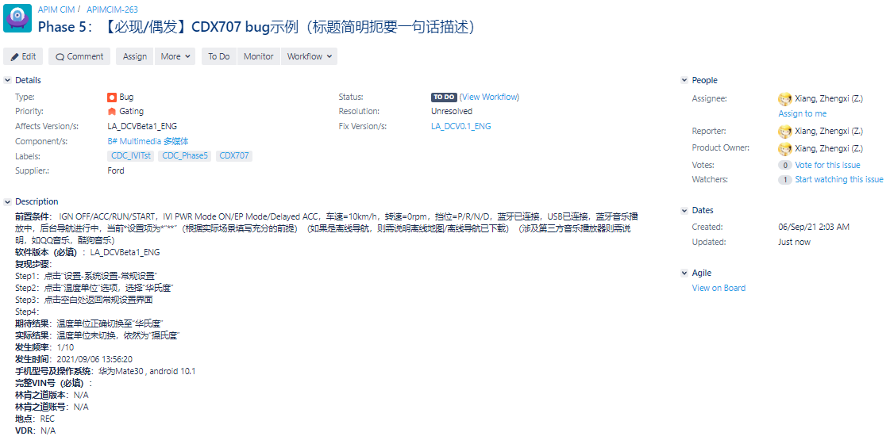 VehicleLine: VIN(后5位): 软件版本: 小度版本: VMCU: |  |  | Baidu | hlong30 | Phase1_SOP1 | DuerOS_Phase2 | DuerOS_LaunchTst | C519 | R202
空模板 | Bug |  |  | 前置条件： 软件版本（必填）： 复现步骤： Step1： Step2： Step3： Step4： 期待结果： 实际结果： 发生频率： 发生时间： 手机型号及操作系统： 完整VIN号（必填）： 林肯之道版本： 林肯之道账号： 地点： VDR： | Immediate Gating

Filed
IssueType
Bug

Priority
Immediate Gating
Gating
High
Medium
Low

Supplier.
Baidu | Baidu
YFVE | 延锋
Inhouse | Inhouse
Ford | 福特
TS | 创达

此处请参考FIP中“Local Feature Owner”列
Assignee
bchen82 | Baidu侧默认Assignee
fhuang37 | YFVE侧默认Assignee
wzheng27 | Inhouse默认Assignee
wtan13 | ThunderSoft默认Assignee

Label (Phase)
CDC_Phase5

Label (Issue Source)
CDC_IVITst | IVI Software Test Bugs
CDC_DV | DV Test Bugs
CDC_ITV | ITV Test Bugs
CDC_ECDXTst | ECDX Validation Team Test Bugs
CDC_LaunchTst | Launch team Test Bugs
CDC_CyberSecurity | Cyber Security Test Bugs
CDC_SIFI | System Integration Test Bugs
CDC_Inhouse | Inhouse Test Bugs
CDC_TS | ThunderSoft Test Bugs

Label (Launch Test Team)
NTT
VOCF
FCPA
R202
SW_Fleet
EOL
EE_Sign off

Label (Vehicle Type)
CDX707

